内製改善作業依頼書_10
受付Ｎｏ． |  |  |  |  |  |  | 内製改善作業依頼書 |  |  |  |  |  |  |  |  |  |  | 依頼部署印 | 課 長 |  | 工 長 |  |  |  |  | 組 長 |  |  |  |  |  | Ｔ Ｌ
 |  |  |  |  |  |  |  |  |  |  |  |  |  |  |  |  |  |  |  |  | 黒 |  |  | 白 | 黄 | 黒 |  | 白 |  | 黄 |  | 黒 |  | 白 |  |  | 黄
依頼日：西暦 年 月 日
 |  |  |  |  |  |  | （依頼書の様式変更不可）
作業名／製作物品名 |  |  |  |  |  |  |  |  |  |  |  |  |  |  |  |  |  | 数 量 |  |  | 希望納期 |  |  |  |  | 負担部署（白直原価ｺｰﾄﾞ） |  |  |  |  |  | 材 質 |  |  |  | 塗装色
DPボルト供給機起動ボタンカバー |  |  |  |  |  |  |  |  |  |  |  |  |  |  |  |  |  | 1 |  | 個 | 2025-03-14 |  |  |  |  | JN331 |  |  |  |  |  | 鉄 |  |  |  | 無
 |  |  |  |  |  |  |  |  |  |  |  |  |  |  |  |  |  |  |  | 台
 |  |  |  |  |  |  |  |  |  |  |  |  |  |  |  |  |  |  |  | 式
※予算確認 |  |  |  |  |  |  | 設備計画書有り |  |  |  |  |  |  |  |  |  | 設備計画書なし（不明な場合は技術員へ確認） |  |  |  |  |  |  |  |  | 裏直で内容がわかる方 |  |  |  |  |  | 依頼組 JN341
今回依頼する物は （右記４つのいずれかに○印） |  |  |  |  |  |  | ＥＱ資産 （個別機番なし） |  |  |  |  |  |  | 個別機番有り （機番を記入） |  |  | ＥＱ資産 （個別機番なし） |  |  |  |  |  | 個別機番有り （機番を記入） |  |  |  | 鈴木TL 090-3705-6253 |  |  |  |  | 依頼者 |  |  | 鈴木瑛介
 |  |  |  |  |  |  |  |  |  |  |  |  |  |  |  |  |  |  |  |  |  |  |  |  |  | PHS |  |  |  |  |  | PHS | 090-6388-5102
改善の目的 ○印 |  |  |  |  |  |  | 問題点と改善内容、効果を記入
 | 安全性向上 |  |  |  |  |  | 問題点 |  |  |  | 起動ボタンの配線が外れる恐れあり
 | 品質向上
〇 | Ｔ | Ｐ | Ｓ |  |  |  | 改善内容 |  |  |  | 起動ボタンカバー作成
 | 原価低減
 | 自主保全 |  |  |  |  |  | 予想効果 |  |  |  | 起動ボタン修理工数撲滅
 | 内製取込み

 |  |  |  |  |  |  |  |  |  |  |  |  |  |  |  |  |  |  |  |  |  |  |  |  |  |  | ライン名： |  |  |  | 23Eメイン1
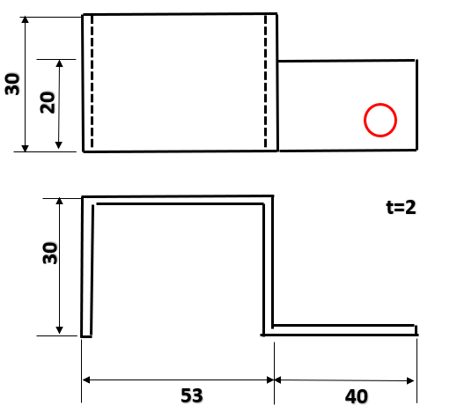
 |  |  |  |  |  |  |  |  |  |  |  |  |  |  |  |  |  |  |  |  |  |  |  |  |  |  |  |  |  | 現地での事前説明 有 無
・カバー作成・設置穴に合わせて穴あけをお願いします。

設置穴（M6）
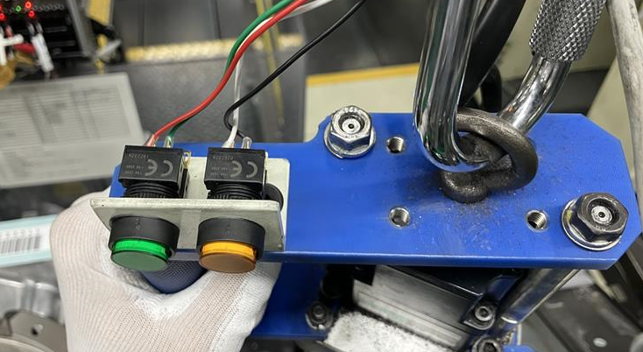

 | 工事可能時間帯 ○印 |  |  |  |  |  |  |  |  |  |  |  |  |  |  |  | 受入後 必ず記入 |  |  |  |  |  |  | 依頼部署 検査完了確認欄 |  | 検査確認者（サイン可） |  |  |  |  |  | 確認日
 | いつでも可 |  |  |  |  |  |  | 稼働中不可 |  |  |  |  |  |  |  |  |  |  |  |  |  |  |  |  |  |  |  |  |  |  |  |  |  | ／

【依頼時の注意事項】 |  |  |  |  |  |  |  |  |  |  |  |  |  |  |  |  |  |  |  |  | 【受入時の注意事項】
・ | 種類の異なる物品の製作依頼は当依頼書を分けて起票すること |  |  |  |  |  |  |  |  |  |  |  |  |  |  |  |  |  |  |  | ・ | 受入時に依頼部署は検査立会いを行うこと
・ | 個別機番が複数有る場合は余白にもれなく記入すること |  |  |  |  |  |  |  |  |  |  |  |  |  |  |  |  |  |  |  | ・ | 立会いで問題無ければ、上記検査完了確認欄に記入すること
・ | 特調伝票発行時は当依頼書を必ず電子添付すること |  |  |  |  |  |  |  |  |  |  |  |  |  |  |  |  |  |  |  | ・ | 検査完了後、速やかに特調ｼｽﾃﾑで受入処理をすること

【改善組記入】
受付日 |  |  |  | 年 月 日 |  |  |  |  |  |  |  | 管理番号（親番７桁記入） |  |  |  |  |  |  |  |  |  |  |  |  |  |  |  |  |  |  |  | － |  |  |  | ００００

実施検討 |  |  |  | □実施 |  |  |  |  |  |  |  |  | □実施不可（依頼部署返却） →理由：

 |  |  |  | 加 工 費 |  |  |  |  |  |  |  |  |  |  |  | 材 料 費 |  |  |  |  |  |  |  |  |  |  |  |  |  |  |  |  |  |  |  | 金額（千円）
 |  |  |  | № | 見 積 項 目 |  |  |  |  |  |  | 工数（Ｈ） |  |  |  | 部 品 名
 |  |  |  | １ | 設計・作図 |  |  |  |  |  |  |  |  |  |  | 垂直
見積り |  |  |  | ２ | 製作・組付け
 |  |  |  | ３ | 仕上げ・塗装
 |  |  |  | ４ | 現地取り付け
 |  |  |  | ①見積総工数（Ｈ） |  |  |  |  |  |  |  |  |  |  |  | ②材料費総額（千円）
メモ
 |  |  |  |  |  |  |  |  |  |  |  |  |  |  |  |  |  |  |  |  |  |  |  |  |  |  | 見積金額（①×９千円）＋② |  |  |  |  |  |  |  |  | 見積金額

担当組 |  |  | 担当者 |  |  | 仕掛日 |  |  | 完了日 |  |  | 完了後 工長決裁 |  |  |  | 見積後、改善組チェック （上記の※予算確認欄と一致すること） |  |  |  |  |  |  |  |  |  |  |  |  | レ点
 |  |  |  |  |  |  |  |  |  |  |  |  |  |  |  | 設備計画書 有り |  | EQ・個別機番問わず |  |  |  |  |  | 依頼部署へ依頼書返却 |  |  |  |  |  | ⇒依頼部署伝票発行（調達区分ﾌﾞﾗﾝｸ）
 |  |  |  |  |  |  |  |  |  |  |  |  |  |  |  | 設備計画書 なし |  | 個別機番の改造・新作 |  |  |  |  |  | 依頼部署へ依頼書返却 |  |  |  |  |  | ⇒依頼部署伝票発行（調達区分NK000）
 |  |  |  |  |  |  | ／ |  |  | ／ |  |  |  |  |  |  |  | EQ資産(8H以上) |  |  |  |  |  | 専用1Jで材料手配・工数計上
 |  |  |  |  |  |  |  |  |  |  |  |  |  |  |  |  |  | EQ資産(8H未満) |  |  |  |  |  | 専用7Jで材料手配・工数計上 |  |  |  |  |  | ⇒10万円以上は専用1J

帳票ルート：依頼部署→改善組（見積り） |  |  |  |  |  |  |  |  |  |  |  |  |  |  | →依頼部署（伝票起票必須の場合) 特調電子添付。添付後、原紙は改善組へ→改善組（７年間保管）
 |  |  |  |  |  |  |  |  |  |  |  |  |  |  | →依頼部署（伝票起票不要の場合) 見積り確認後、原紙は改善組へ→改善組（７年間保管）

詳細_10
38

t=1
2×Φ15

25
13

13
37
50

30
20

t=2

30

53
40

印鑑
杉山
若林
鈴木

舩山
橋本
木下

